2026-02-06
規制番号 名称 |  |  |  |  | 07-0080 |  | 千間土手中 |  |  |  | (UD-RTR) |  | 運 用 開始日時 |  | 2026-02-06 |  |  |  | 製造番号 |  | K0000003
 |  |  |  |  |  |  |  |  |  |  |  |  |  |  |  |  |  |  | 製造年月 |  | 2026-01-01
管制番号 名称 |  |  |  |  | 70080 |  | 千間土手中 |  |  |  | 1012号「版6」 |  |  |  | 1:00:00 |  |  | ～
 |  |  |  |  |  |  |  |  |  |  |  |  |  |  |  |  |  |  | メーカー |  | 日本信号 |  |  | Int№： | 1682
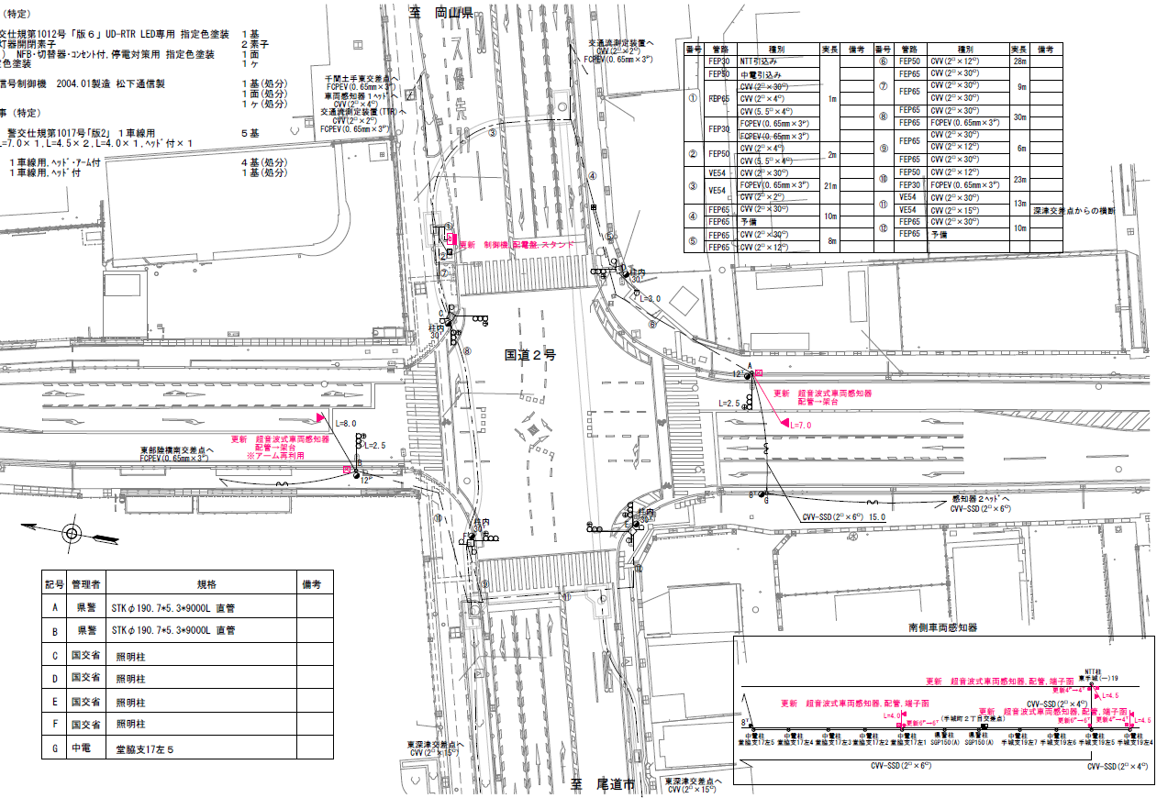

42.1
39.4

付加機能
ギャップ感応
ステータス機能
S3:閃光
※1現示は1,2Step 3現示は8,9Stepで保障（終日）
 |  |  |  |  |  |  |  |  |  |  |  |  |  |  |  |  |  |  |  |  |  |  |  | 50 | 13.888888889 | 42.1 | 3.0
 |  |  |  |  |  |  |  |  |  |  |  |  |  |  |  |  |  |  |  |  |  |  |  | 40 | 11.111111111 | 39.4 | 3.5
ステップ番号 |  |  |  | 1 | 2 | 3 | 4 | 5 | 6 | 7 | 8 | 9 | 10 | 11 | 12 | 13 | 14 | 15 | 16 | 17 | 18 | 19 | 20
ステップ名称 |  |  |  | 1PG | 1PW | 1G | 1Y | 1 A | 1 Y | 1 R | 2PG | 2PW | 2 G | 2 Y | 2 A | 2 Y | 2 R
流 動 図
16.1m
14.2m
歩灯2
歩灯2
16.8m
歩灯2
歩灯2
16.6m
EC6680K+34001007
EC6680K-209
PD1220A V4.03
１Ｐ |  | [ 1P ]
１ |  | [ 1V ]
１右矢 |  | [ 1A ]
２Ｐ |  | [ 2P ]
２ |  | [ 2V ]
２右矢 |  | [ 2A ]

ギャップ感応 |  |  |  |  |  |  |  |  |  |  | 補正 |  |  |  | 感応 |  |  |  |  |  |  |  | （短縮:7秒,延長:5秒,単位青:4秒）
ＰＵ |  |  |  | 109 |  |  |  | 109 |  |  | 109 |  |  |  | 109
ＰＬ | ( | 68秒 | ) | 10 | 6 | 6 | 3 | 5 | 2 | 3 | 11 | 6 | 2 | 3 | 5 | 2 | 4 |  |  |  |  |  |  | 110 | 94
保安秒時 | ( | 150秒 | ) | 61 | 6 | 6 | 3 | 7 | 2 | 3 | 35 | 6 | 2 | 3 | 10 | 2 | 4 |  |  |  |  |  |  | 150 | 129
最長時間（秒） |  |  |  | 110 | 110 | 110 | 10 | 110 | 10 | 10 | 110 | 110 | 110 | 10 | 110 | 10 | 10
最短時間（秒） |  |  |  | 6 | 0.95 | 0.95 | 0.95 | 0.95 | 0.95 | 0.95 | 6 | 0.95 | 0.95 | 0.95 | 0.95 | 0.95 | 0.95
ＡＢ連動出力

420080
規制番号 名称 |  |  |  |  | 7-0080 |  | 千間土手中 |  |  |  |  |  | 運 用 |  | 2004-03-10 |  |  |  | 製造番号 |  | 4A1940
管制番号 名称 |  |  |  |  | 070080 |  | 千間土手中 |  |  | ＵＣ－ＵＤ（ルータ） |  |  | 開始日時 |  | 14:53～ |  |  |  | 製造年月 |  | 2004.1

至 府中分れ
至 明神町

ステータス機能
S3:閃光
その他
ギャップ感応

ステップ番号 |  |  |  | 1 | 2 | 3 | 4 | 5 | 6 | 7 | 8 | 9 | 10 | 11 | 12 | 13 | 14 | 15 | 16 | 17 | 18 | 19 | 20
ステップ名称 |  |  |  | 1PG | 1PG | 1PW | 1G | 1Y | 1 A | 1 Y | 1 R | 2PG | 2PW | 2 G | 2 Y | 2 A | 2 Y | 2 R
流 動 図
15.8m
m
m
歩灯2
歩灯2
16.7m
m
m
歩灯2
歩灯2
ギャップ感応
１Ｐ |  | [ 1P ]
１ |  | [ 1V ]
１Ａ |  | [ 1A ]
２Ｐ |  | [ 2P ]
２ |  | [ 2V ]
２Ａ |  | [ 2A ]

保安秒時 | ( | 150秒 | ) | 79 | 6 | 2 | 3 | 7 | 2 | 3 | 22 | 6 | 2 | 3 | 9 | 2 | 4
最長時間（秒） |  |  |  | 110 | 110 | 110 | 10 | 110 | 10 | 10 | 110 | 110 | 110 | 10 | 110 | 10 | 10
最短時間（秒） |  |  |  | 6 | 0.95 | 0.95 | 0.95 | 0.95 | 0.95 | 0.95 | 6 | 0.95 | 0.95 | 0.95 | 0.95 | 0.95 | 0.95
ＡＢ連動出力 |  |  |  | A | B | B | B | B | B | B | B | A | A | A | A | A | A

